Sheet2
タスクスケジューラ実行結果チェック ETL
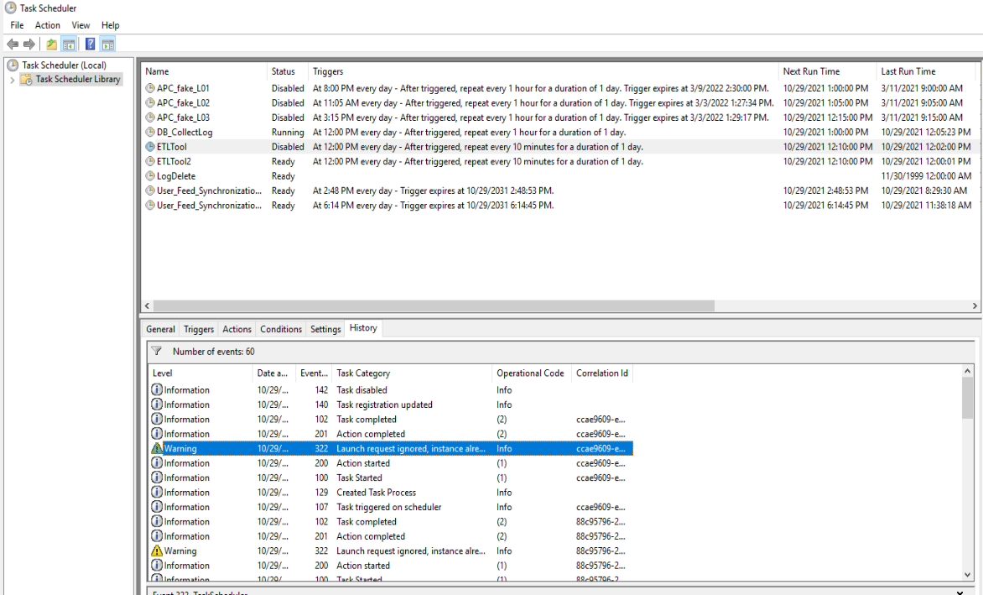

 |  |  |  |  |  |  |  |  |  | タスクが開始してから終了するまでにかかった時間を集計
 |  |  |  |  |  |  |  |  |  | タスクスケジューラの履歴もしくはアプリのログから取得
 |  |  |  |  |  |  |  |  |  | 開始時刻 | 実行時間（秒）
 |  |  |  |  |  |  |  |  |  | 10/29/21 | 30
 |  | Warningが出ていたらエラー通知 |  |  |  |  |  |  |  | 10/29/21 | 42
 |  |  |  |  |  |  |  |  |  | 10/29/21 | 623 | ←10分以上かかっているものはエラー通知

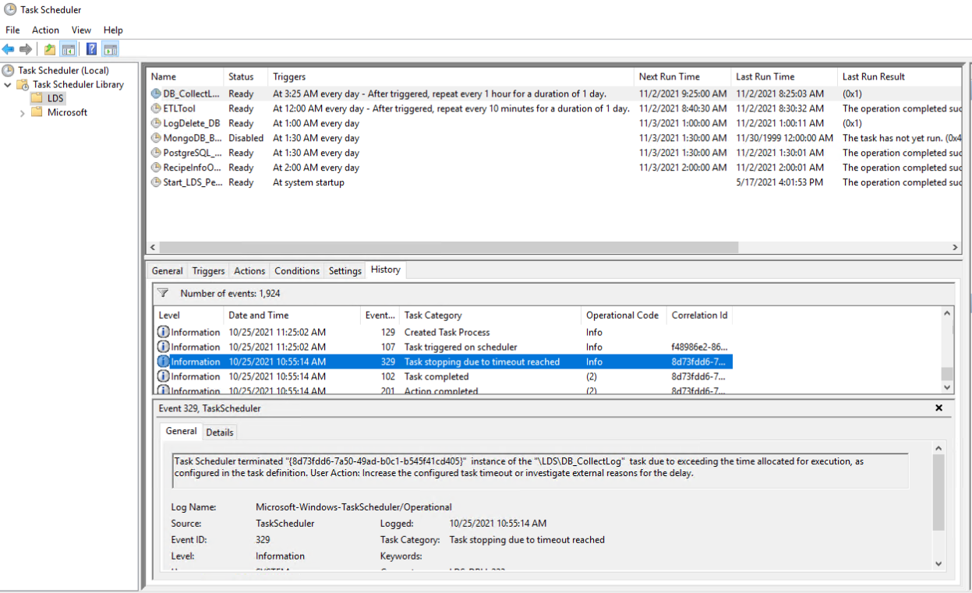
タスクスケジューラ実行結果チェック ログコピー

リソースチェック ディスク容量
リソースチェック メモリ使用量
 |  | DBサーバ |  | APサーバ |  | GWサーバ |  | ADサーバ |  | Viewerサーバ
 |  | ディスク使用量（GB） | 使用率(%) | ディスク使用量（GB） | 使用率(%) | ディスク使用量（GB） | 使用率(%) | ディスク使用量（GB） | 使用率(%) | ディスク使用量（GB） | 使用率(%)
 | 2021-10-20 | 125 | 76 | 212 | 41 | 212 | 41 | 212 | 41 | 212 | 41
 | 2021-10-21 | 127 | 77 | 215 | 41 | 215 | 41 | 215 | 41 | 215 | 41
 | 2021-10-22 | 128 | 77 | 220 | 42 | 220 | 42 | 220 | 42 | 220 | 42
 | 2021-10-23 | 130 | 78 | 223 | 43 | 223 | 43 | 223 | 43 | 223 | 43
 | 2021-10-24 | 131 | 79 | 226 | 44 | 226 | 44 | 226 | 44 | 226 | 44
 | 2021-10-25 | 134 | 80 | 230 | 44 | 230 | 44 | 230 | 44 | 230 | 44 | ←例 80％を超えたらエラー通知
 | 2021-10-26 | 135 | 81 | 236 | 46 | 236 | 46 | 236 | 46 | 236 | 46 | 急激に増えた日も連絡が欲しい

SQL Serverのjobエラーと処理時間
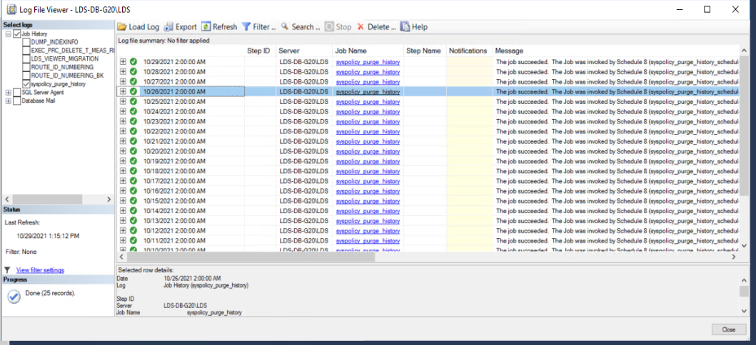

 | Job名、Job結果、処理時間、NGメッセージをバッチで出力
 | どうやって取得するか要調査

 | ビューワの確認対象

